test
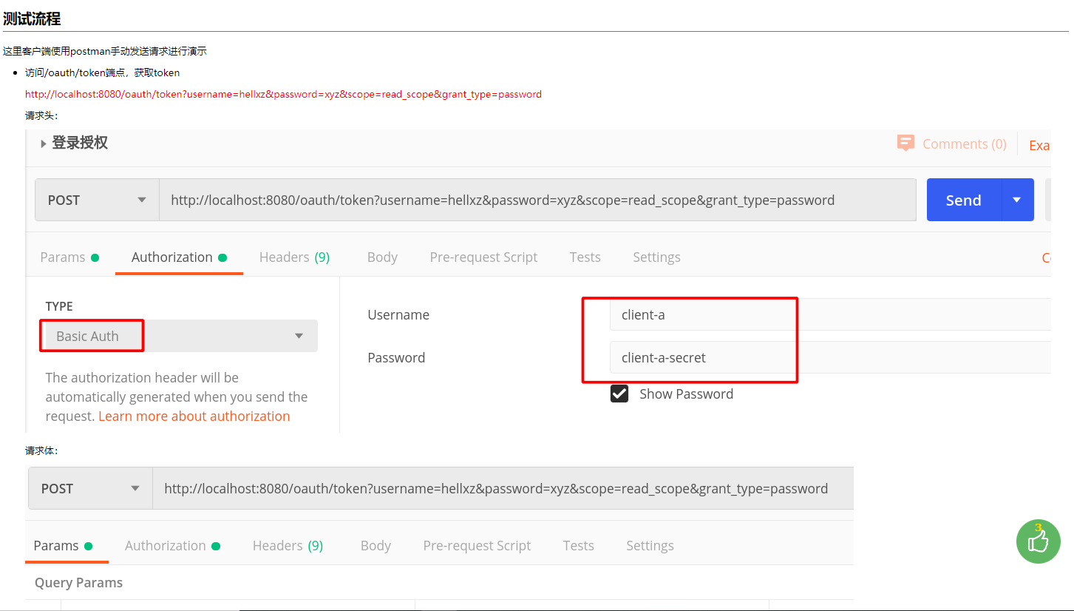
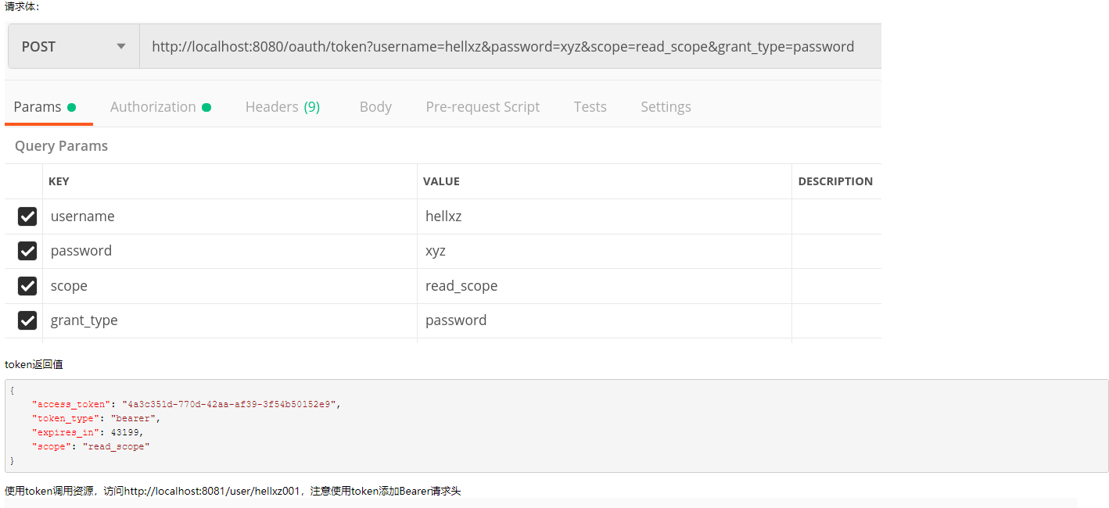
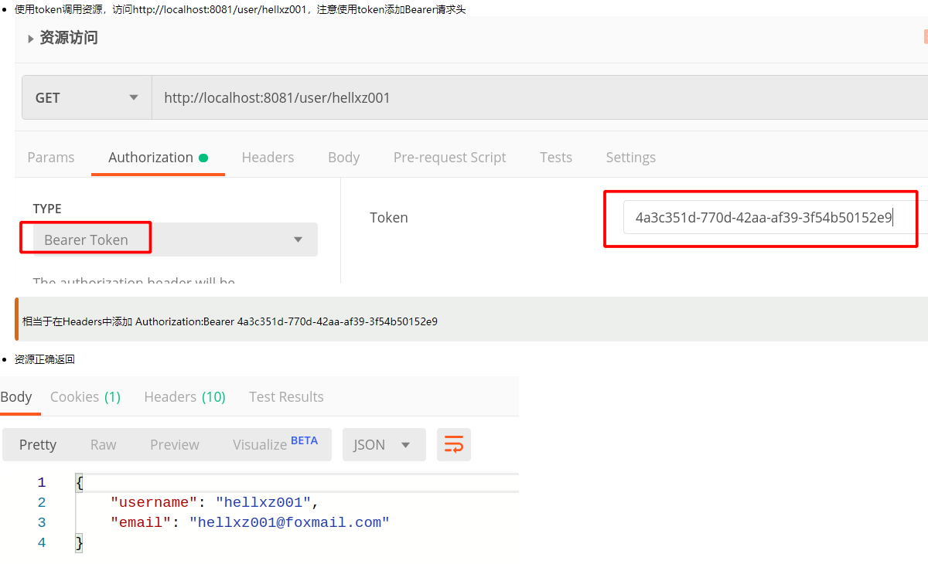
这里客户端使用postman手动发送请求进行演示

访问/oauth/token端点，获取token

http://localhost:8080/oauth/token?username=hellxz&password=xyz&scope=read_scope&grant_type=password

